Solicitud gráfica
 | Asignatura: | Matemáticas |  |  | Fecha:
 | Grado: | 4
 | Título del tema: | Conjuntos |  |  | ¿Cuaderno de estudio o recurso? | Recurso
 | Editor: | Johanna Montejo Rozo |  |  | Motor del recurso | F13

 | Código guión o recurso: | MA_04_01_CO_REC210 | ← Para determinar este código, visite la hoja de Ayuda
 |  |  |  |  | ESPECIFICACIÓN DE ARCHIVOS A ENTREGAR
Núm. | Archivo Shutterstock o ruta en web | Imagen para: | Tipo | Formato | Nombre imagen SMALL | Tamaño imagen SMALL | Nombre imagen ZOOM | Tamaño imagen ZOOM | Descripción | Observaciones
IMG01 | (Ver la imagen en la columna de observaciones, última de esta tabla) | Recurso F13 | Ilustración | Horizontal | MA_04_01_CO_REC210_IMG01.jpg | 800 x 460 px |  |  | Conjunto de la unión CUV, con el número 35 | 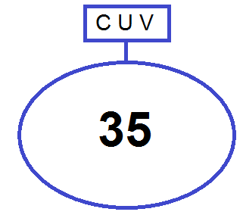
IMG02 | (Ver la imagen en la columna de observaciones, última de esta tabla) | Recurso F13 | Ilustración | Horizontal | MA_04_01_CO_REC210_IMG02.jpg | 800 x 460 px |  |  | Conjuntos V y C representados en diagramas de Venn, con la intersección sombreada suavemente y el número 8. | 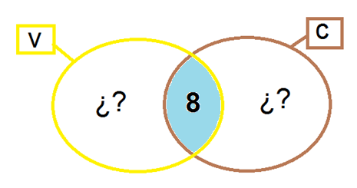
IMG03 | (Ver la imagen en la columna de observaciones, última de esta tabla) | Recurso F13 | Ilustración | Horizontal | MA_04_01_CO_REC210_IMG03.jpg | 800 x 460 px |  |  | Conjuntos V y C representados en diagramas de Venn, con la intersección sombreada suavemente y el número 8, con el 12 en solo el conjunto V y el 15 en solo el conjunto C. | 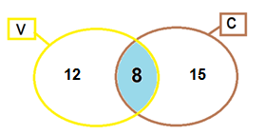
IMG04 | 119788993 | Recurso F13 | Fotografía | Horizontal | MA_04_01_CO_REC210_IMG04.jpg | 800 x 460 px |  |  | Fotografía con sabores de helado
IMG05 | 68444665 | Recurso F13 | Fotografía | Horizontal | MA_04_01_CO_REC210_IMG05.jpg | 800 x 460 px |  |  | Fotografía con sabores de helado vainilla y chocolate
IMG06 | (Ver la imagen en la columna de observaciones, última de esta tabla) | Recurso F13 | Ilustración | Horizontal | MA_04_01_CO_REC210_IMG06.jpg | 800 x 460 px |  |  | Conjunto CUV con el número 35
IMG07 | (Ver la imagen en la columna de observaciones, última de esta tabla) | Recurso F13 | Ilustración | Horizontal | MA_04_01_CO_REC210_IMG07.jpg | 800 x 460 px |  |  | Conjuntos V y C. En solo los conjuntos V, C y en la interse+J10cción colocar signos de interrogación. | 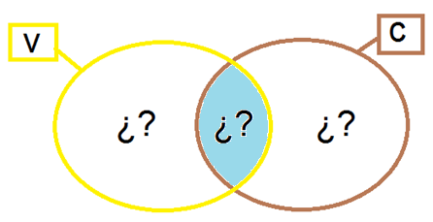
IMG08 | (Ver la imagen en la columna de observaciones, última de esta tabla) | Recurso F13 | Ilustración | Horizontal | MA_04_01_CO_REC210_IMG08.jpg | 800 x 460 px |  |  | Conjuntos V y C. En solo los conjuntos V y C colocar signos de interrogación, en la intersección el número 8.
IMG09 | (Ver la imagen en la columna de observaciones, última de esta tabla) | Recurso F13 | Ilustración | Horizontal | MA_04_01_CO_REC210_IMG09.jpg | 800 x 460 px |  |  | Conjuntos V y C. En solo los conjuntos V y C colocar signos de interrogación, en la intersección el número 8.
IMG10 | (Ver la imagen en la columna de observaciones, última de esta tabla) | Recurso F13 | Ilustración | Horizontal | MA_04_01_CO_REC210_IMG10.jpg | 800 x 460 px |  |  | Conjuntos V y C representados en Diagramas de Venn, en solo el conjunto V el número 12, en solo el conjunto C el número 15. En la intersección el número 8.

